0605进货
款式 | 码数 |  | 款式 | 码数
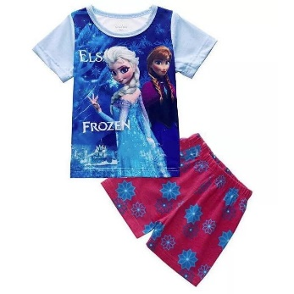 | 手 |  | 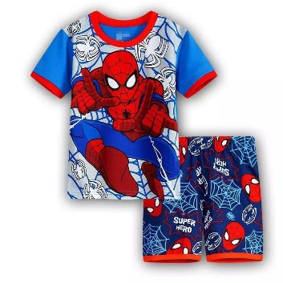 | 手
 | 2Y |  |  | 2Y | 2
 | 3Y |  |  | 3Y
 | 4Y |  |  | 4Y | 3
 | 5Y |  |  | 5Y | 3
 | 6Y |  |  | 6Y | 3
 | 7Y |  |  | 7Y | 3
款式 | 码数 |  | 款式 | 码数
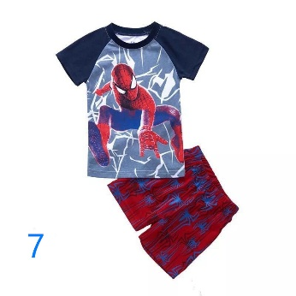 | 手 |  | 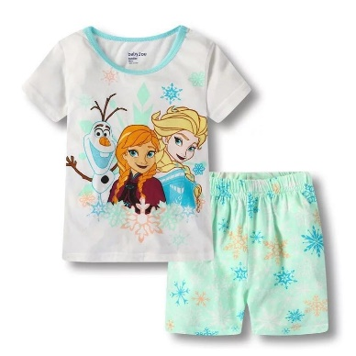 | 手
 | 2Y |  |  | 2Y | 2
 | 3Y |  |  | 3Y
 | 4Y |  |  | 4Y | 2
 | 5Y |  |  | 5Y | 2
 | 6Y |  |  | 6Y | 2
 | 7Y |  |  | 7Y | 2
款式 | 码数 |  | 款式 | 码数
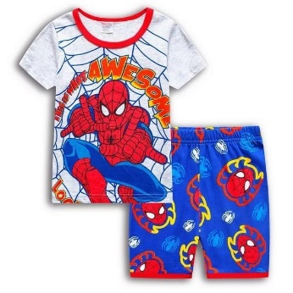 | 手 |  | 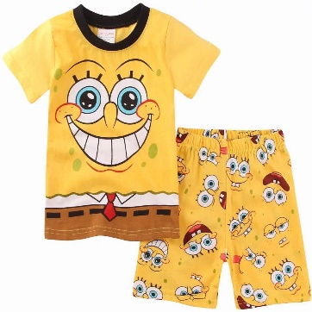 | 手
 | 2Y |  |  | 2Y | 10
 | 3Y |  |  | 3Y
 | 4Y |  |  | 4Y | 10
 | 5Y |  |  | 5Y | 20
 | 6Y |  |  | 6Y | 20
 | 7Y |  |  | 7Y | 50
款式 | 码数 |  | 款式 | 码数
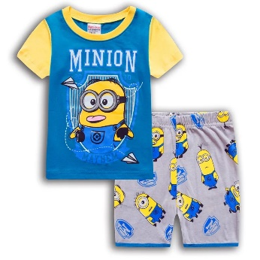 | 手 |  | 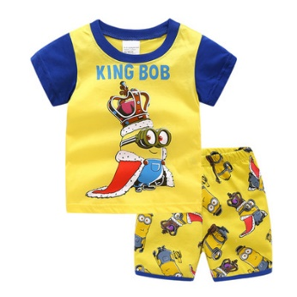 | 手
 | 2Y |  |  | 2Y
 | 3Y |  |  | 3Y
 | 4Y |  |  | 4Y
 | 5Y |  |  | 5Y
 | 6Y |  |  | 6Y
 | 7Y |  |  | 7Y
款式 | 码数 |  | 款式 | 码数
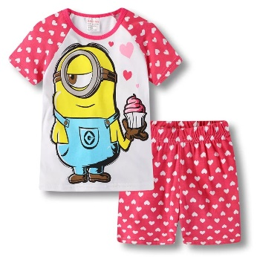 | 手 |  |  | 手
 | 2Y |  |  | 2Y
 | 3Y |  |  | 3Y
 | 4Y |  |  | 4Y
 | 5Y |  |  | 5Y
 | 6Y |  |  | 6Y
 | 7Y |  |  | 7Y
款式 | 码数 |  | 款式 | 码数
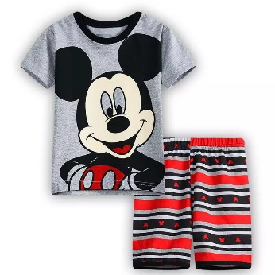 | 手 |  | 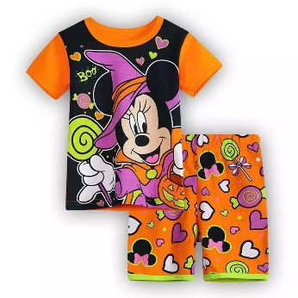 | 手
 | 2Y |  |  | 2Y
 | 3Y |  |  | 3Y
 | 4Y |  |  | 4Y
 | 5Y |  |  | 5Y
 | 6Y |  |  | 6Y
 | 7Y |  |  | 7Y
款式 | 码数 |  | 款式 | 码数
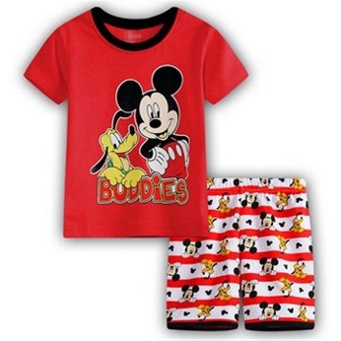 | 手 |  | 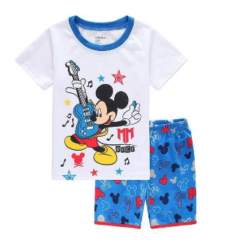 | 手
 | 2Y |  |  | 2Y
 | 3Y |  |  | 3Y
 | 4Y |  |  | 4Y
 | 5Y |  |  | 5Y
 | 6Y |  |  | 6Y
 | 7Y |  |  | 7Y
款式 |  |  | 款式 | 码数
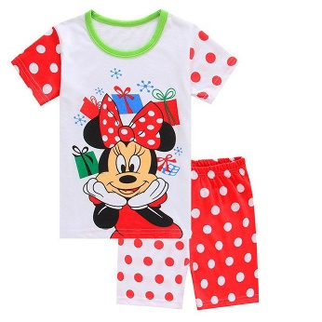 |  |  | 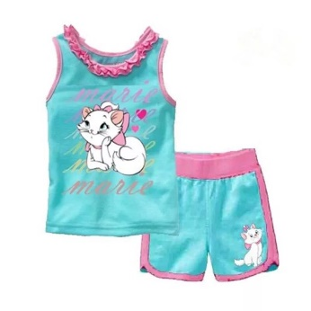 | 手 |  | …
 |  |  |  | 2Y
 | 3Y |  |  | 3Y
 | 4Y |  |  | 4Y
 | 5Y |  |  | 5Y
 | 6Y |  |  | 6Y
 | 7Y |  |  | 7Y
款式 | 码数 |  | 款式 | 码数
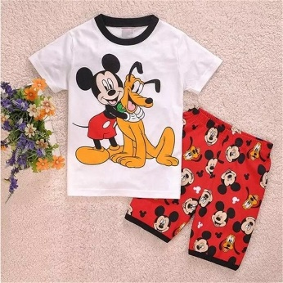 | 手 |  | 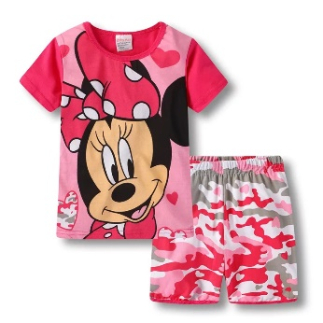 | 手
 | 2Y |  |  | 2Y
 | 3Y |  |  | 3Y
 | 4Y |  |  | 4Y
 | 5Y |  |  | 5Y
 | 6Y |  |  | 6Y
 | 7Y |  |  | 7Y
款式 | 码数 |  | 款式 | 码数
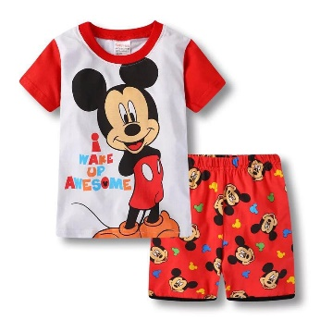 | 手 |  | 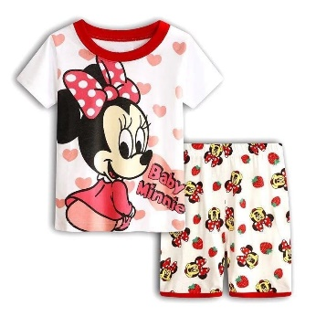 | 手
 | 2Y |  |  | 2Y
 | 3Y |  |  | 3Y
 | 4Y |  |  | 4Y
 | 5Y |  |  | 5Y
 | 6Y |  |  | 6Y
 | 7Y |  |  | 7Y
款式 | 码数 |  | 款式 | 码数
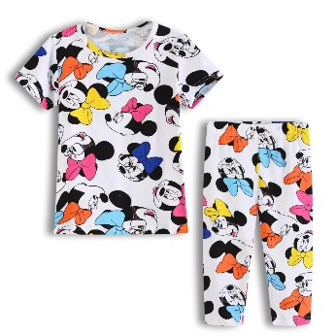 | 手 |  |  | 手
 | 2Y | 3 |  | 2Y
 | 3Y |  |  | 3Y
 | 4Y | 3 |  | 4Y
 | 5Y | 3 |  | 5Y
 | 6Y | 3 |  | 6Y
 | 7Y | 3 |  | 7Y
款式 | 码数 |  | 款式 | 码数
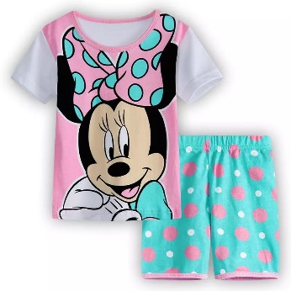 | 手 |  | 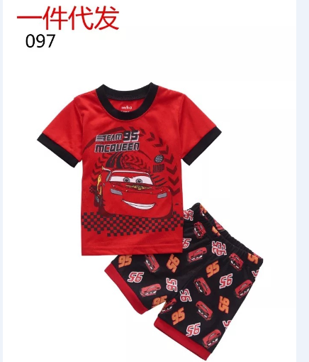 | 手
 | 2Y | 1 |  | 2Y
 | 3Y | 1 |  | 3Y
 | 4Y | 1 |  | 4Y
 | 5Y |  |  | 5Y
 | 6Y |  |  | 6Y
 | 7Y |  |  | 7Y
款式 | 码数 |  | 款式 | 码数
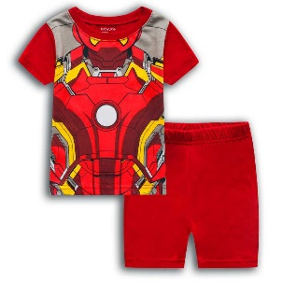 | 手 |  | 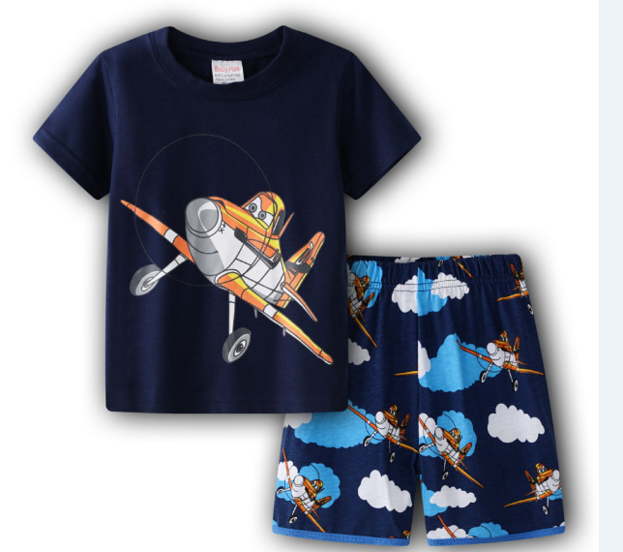 | 手
 | 2Y | 2 |  | 2Y | 3
 | 3Y |  |  | 3Y
 | 4Y | 3 |  | 4Y | 6
 | 5Y | 6 |  | 5Y | 6
 | 6Y | 6 |  | 6Y | 6
 | 7Y | 6 |  | 7Y | 6
款式 | 码数 |  | 款式 | 码数
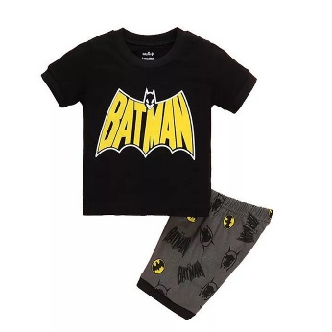 | 手 |  | 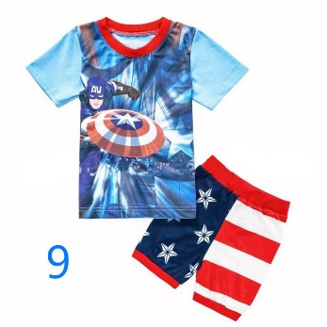 | 手
 | 2Y |  |  | 2Y
 | 3Y |  |  | 3Y
 | 4Y |  |  | 4Y
 | 5Y |  |  | 5Y
 | 6Y |  |  | 6Y
 | 7Y |  |  | 7Y
款式 | 码数 |  | 款式 | 码数
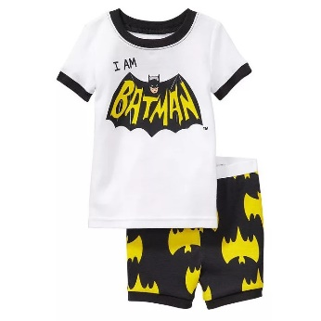 | 手 |  | 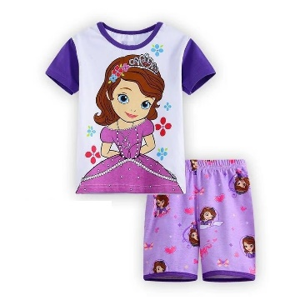 | 手
 | 2Y |  |  | 2Y
 | 3Y |  |  | 3Y
 | 4Y |  |  | 4Y
 | 5Y |  |  | 5Y
 | 6Y |  |  | 6Y
 | 7Y |  |  | 7Y
款式 | 码数 |  | 款式 | 码数
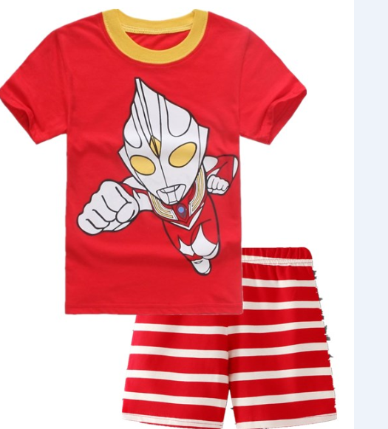 | 手 |  | 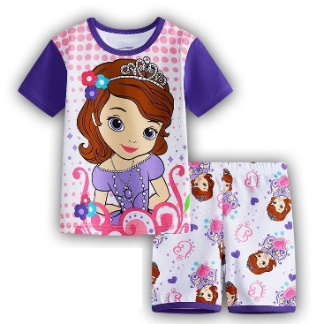 | 手
 | 2Y | 3 |  | 2Y
 | 3Y |  |  | 3Y
 | 4Y | 10 |  | 4Y
 | 5Y | 10 |  | 5Y
 | 6Y | 10 |  | 6Y
 | 7Y | 10 |  | 7Y
款式 | 码数 |  | 款式 | 码数
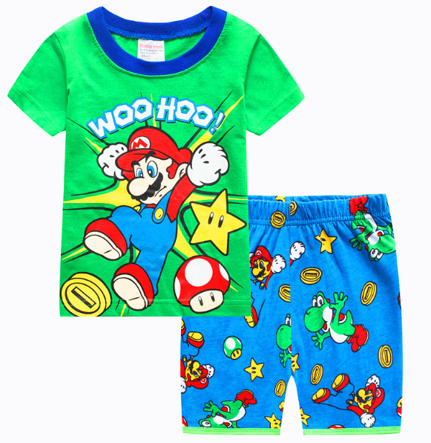 | 手 |  |  | 手
 | 2Y | 3 |  | 2Y
 | 3Y |  |  | 3Y
 | 4Y | 3 |  | 4Y
 | 5Y | 3 |  | 5Y
 | 6Y | 3 |  | 6Y
 | 7Y | 3 |  | 7Y
款式 | 码数 |  | 款式 | 码数
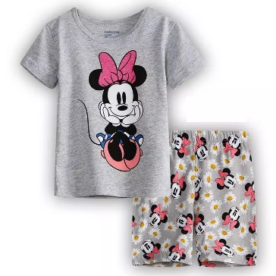 | 手 |  | 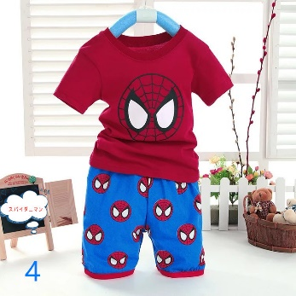 | 手
 | 2Y |  |  | 2Y
 | 3Y |  |  | 3Y
 | 4Y |  |  | 4Y
 | 5Y |  |  | 5Y
 | 6Y |  |  | 6Y
 | 7Y |  |  | 7Y
款式 | 码数 |  | 款式 | 码数
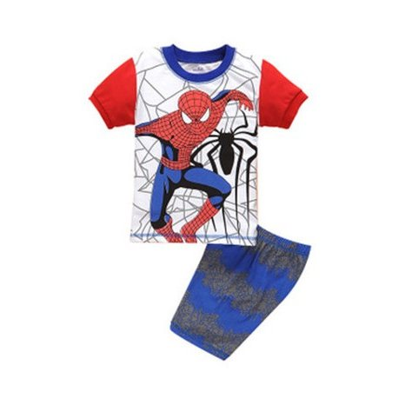 | 手 |  | 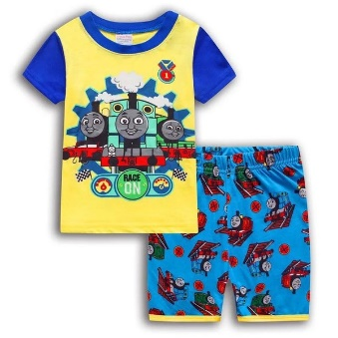 | 手
 | 2Y |  |  | 2Y
 | 3Y |  |  | 3Y
 | 4Y |  |  | 4Y
 | 5Y |  |  | 5Y
 | 6Y |  |  | 6Y
 | 7Y |  |  | 7Y
款式 | 码数 |  | 款式 | 码数
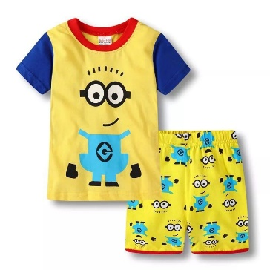 | 手 |  | 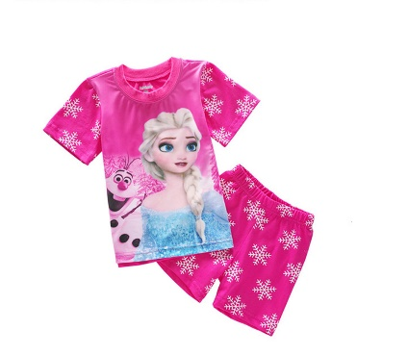 | 手
 | 2Y | 2 |  | 2Y
 | 3Y |  |  | 3Y
 | 4Y | 3 |  | 4Y
 | 5Y | 3 |  | 5Y
 | 6Y | 3 |  | 6Y
 | 7Y | 3 |  | 7Y
款式 | 码数 |  | 款式 | 码数
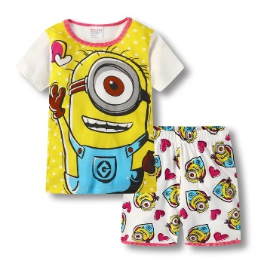 | 手 |  | 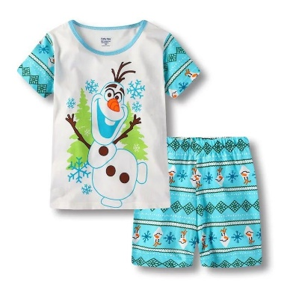 | 手
 | 2Y | 2 |  | 2Y
 | 3Y |  |  | 3Y
 | 4Y | 2 |  | 4Y
 | 5Y | 3 |  | 5Y
 | 6Y | 3 |  | 6Y
 | 7Y | 3 |  | 7Y
款式 | 码数 |  | 款式 | 码数
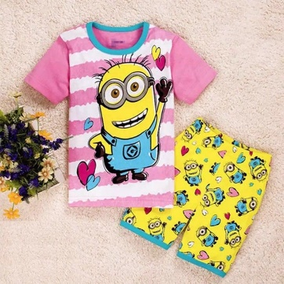 | 手 |  | 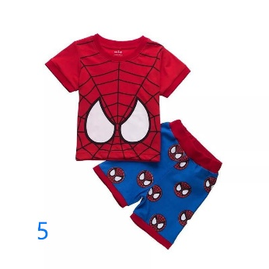 | 手
 | 2Y |  |  | 2Y
 | 3Y |  |  | 3Y
 | 4Y |  |  | 4Y
 | 5Y |  |  | 5Y
 | 6Y |  |  | 6Y
 | 7Y |  |  | 7Y
款式 | 码数 |  | 款式 | 码数
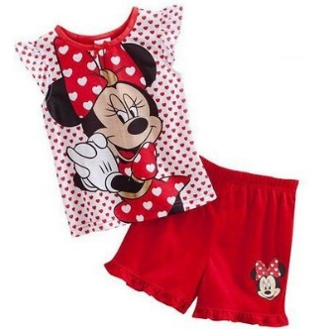 | 手 |  | 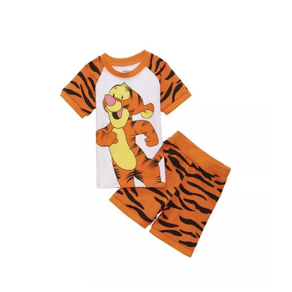 | 手
 | 2Y |  |  | 2Y
 | 3Y |  |  | 3Y
 | 4Y |  |  | 4Y
 | 5Y |  |  | 5Y
 | 6Y |  |  | 6Y
 | 7Y |  |  | 7Y
款式 | 码数 |  | 款式 | 码数
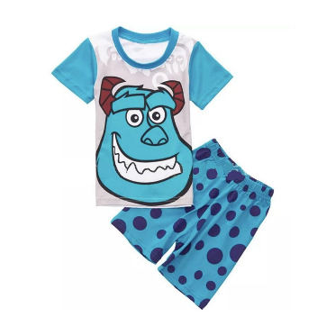 | 手 |  | 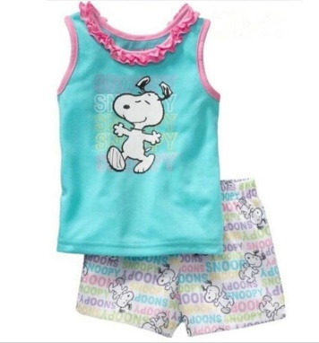 | 手
 | 2Y |  |  | 2Y
 | 3Y |  |  | 3Y
 | 4Y |  |  | 4Y
 | 5Y |  |  | 5Y
 | 6Y |  |  | 6Y
 | 7Y |  |  | 7Y
款式 | 码数 |  | 款式 | 码数
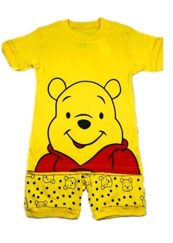 | 手 |  | 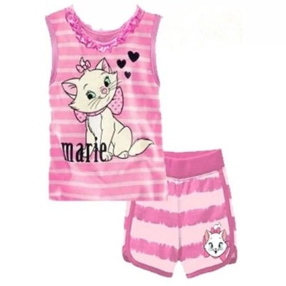 | 手
 | 2Y |  |  | 2Y
 | 3Y |  |  | 3Y
 | 4Y |  |  | 4Y
 | 5Y |  |  | 5Y
 | 6Y |  |  | 6Y
 | 7Y |  |  | 7Y
款式 | 码数 |  | 款式 | 码数
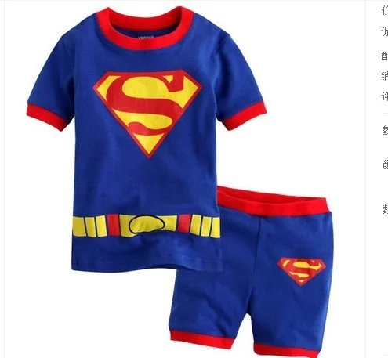 | 手 |  | 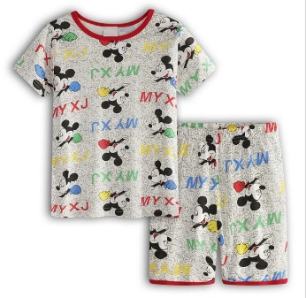 | 手
 | 2Y |  |  | 2Y
 | 3Y |  |  | 3Y
 | 4Y |  |  | 4Y | 2
 | 5Y |  |  | 5Y | 2
 | 6Y |  |  | 6Y | 2
 | 7Y |  |  | 7Y | 2
款式 | 码数 |  | 款式 | 码数
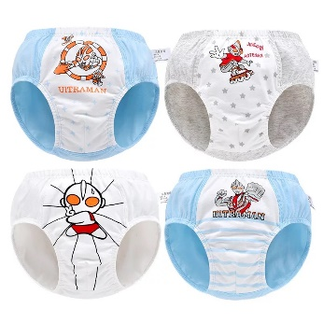 | 手 |  |  | 手
 |  |  |  | 2Y
 | S |  |  | 3Y
 | M |  |  | 4Y
 | L |  |  | 5Y
 |  |  |  | 6Y
 |  |  |  | 7Y
 |  | 126 |  |  | 191

 |  | 草刈 香苗

